Sheet1
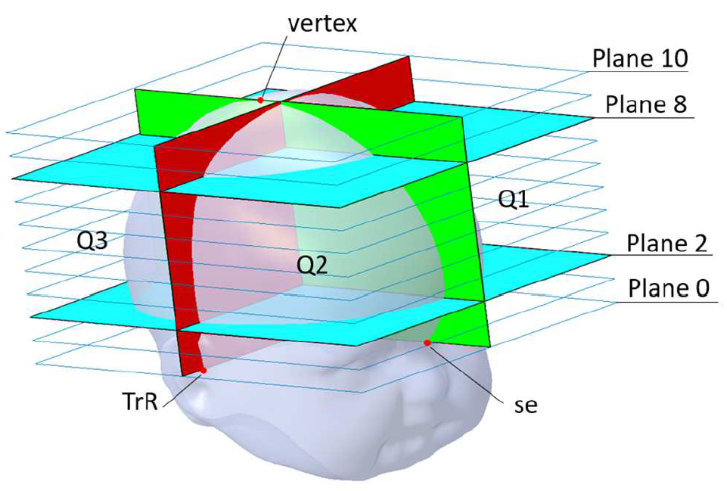
云量几何婴儿头型矫正
编号
姓名
生日
报告日期
疗程
备注
Level(3) Measurements
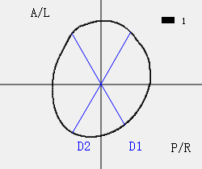
Circumference | 头围 | (mm) | 381.0
Cranial Breadth (M-L) | 颅宽 | (mm) | 109.2
Cranial Length (A-P) | 颅长 | (mm) | 129.5
Cephalic Ratio (M-L/A-P) | 颅骨比例 |  | 0.843
Radial Symmetry Index (RSI) | 放射对称指数 | (mm) | 55.2
Oblique-Diagonal 1 at -30 degree (D1) | 对角线1 -30度 | (mm) | 118.7
Oblique-Diagonal 2 at 30 degree (D2) | 对角线2 30度 | (mm) | 131.2
Cranial Vault Asymmetry Index (CVAI) | 颅顶不对称指数 | % | 9.5
Level(5) Measurements
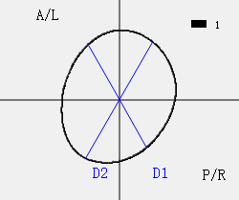
Circumference | 头围 | (mm) | 369.5
Cranial Breadth (M-L) | 颅宽 | (mm) | 107.2
Cranial Length (A-P) | 颅长 | (mm) | 124.9
Cephalic Ratio (M-L/A-P) | 颅骨比例 |  | 0.859
Radial Symmetry Index (RSI) | 放射对称指数 | (mm) | 63.4
Oblique-Diagonal 1 at -30 degree (D1) | 对角线1 -30度 | (mm) | 112.9
Oblique-Diagonal 2 at 30 degree (D2) | 对角线2 30度 | (mm) | 128.1
Cranial Vault Asymmetry Index (CVAI) | 颅顶不对称指数 | % | 11.8
Level(8) Measurements
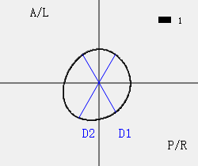
Circumference | 头围 | (mm) | 250.5
Cranial Breadth (M-L) | 颅宽 | (mm) | 76.3
Cranial Length (A-P) | 颅长 | (mm) | 80.8
Cephalic Ratio (M-L/A-P) | 颅骨比例 |  | 0.944
Radial Symmetry Index (RSI) | 放射对称指数 | (mm) | 43.2
Oblique-Diagonal 1 at -30 degree (D1) | 对角线1 -30度 | (mm) | 76.8
Oblique-Diagonal 2 at 30 degree (D2) | 对角线2 30度 | (mm) | 84.4
Cranial Vault Asymmetry Index (CVAI) | 颅顶不对称指数 | % | 9.0
Volumes(Level 2 to Level 8)
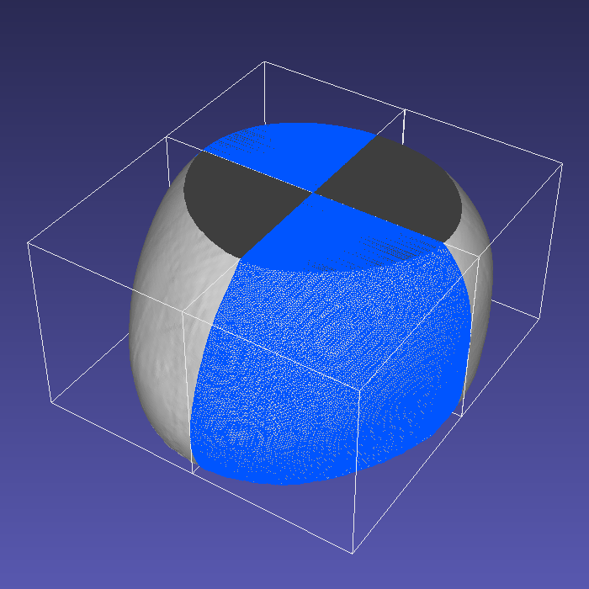
Q1 Volume (A/L) | 颅脑容积第一象限 | (cc) | 179.2
Q2 Volume (A/R) | 颅脑容积第二象限 | (cc) | 189.4
Q3 Volume (P/R) | 颅脑容积第三象限 | (cc) | 141.4
Q4 Volume (P/L) | 颅脑容积第四象限 | (cc) | 188.0
Anterior Symmetry Ratio (ASR) | 前颅对称指数 | % | 94.7
Posterior Symmetry Ratio (PSR) | 后颅对称指数 | % | 75.2
Overall Symmetry Ratio | 总对称指数 | % | 125.8
Anterior-Posterior Volume Ratio | 颅脑容积前后比例 | % | 111.9

